Tratamiento_Datos
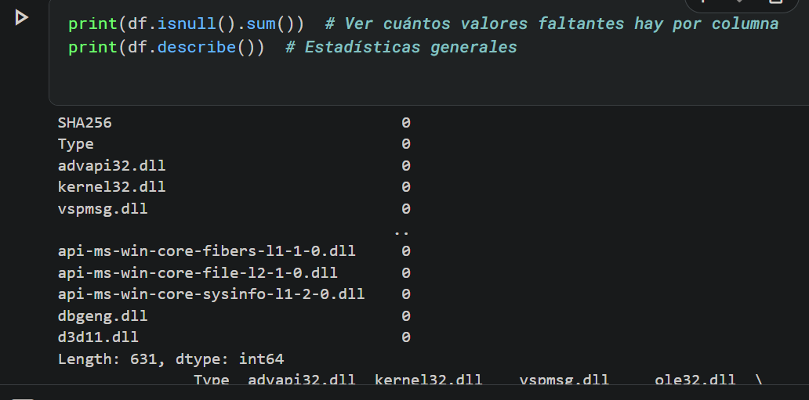
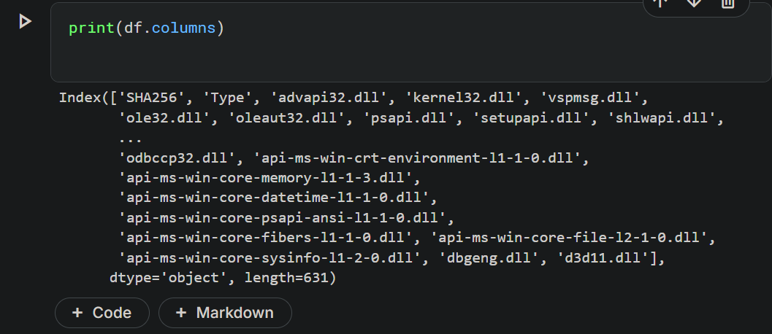
TEMA | PREGUNTA | RESPUESTA | JUSTIFICACIÓN
Tamaño del dataset | ¿Cuántas filas y columnas tiene? | ✅ 29,498 filas y 631 columnas | Importado con Pandas; dimensiones suficientes para análisis complejos.
 | ¿Es suficiente para el análisis? | ✅ Sí | Hay suficientes datos para detectar patrones significativos.
Formato de los datos | ¿Está en CSV, JSON, SQL u otro formato? | 📄 CSV | Confirmado en la salida del notebook.
 | ¿Es fácil de procesar? | ✅ Sí | Datos estructurados, sin faltantes ni tipos inconsistentes.
Etiquetado | ¿Los datos tienen etiquetas claras? | ✅ Sí | Nombres descriptivos y con sentido.
 | ¿Hay valores faltantes o inconsistentes? | ❌ No | No hay huecos ni valores negativos.
Fuente y Credibilidad | ¿Quién creó el dataset? | 🧑‍💻 Joakim Arvidsson | Fuente verificada en Kaggle.
 | ¿Está bien documentado? | ✅ Sí | Descripción clara de cada campo del dataset.

